Sheet1
Données
masse | m | 1150 | [kg] |  |  |  |  | Estrima Biro : 415 | LVTONG : 580 |  | Nuro R2 : 1150 kg
Dimensions | L | 2.74 | [m] |  |  |  |  | Estrima Biro : 1.74 | LVTONG : 2.02 |  | 2.74
 | l | 1.1 | [m] |  |  |  |  | Estrima Biro : 1.03 | LVTONG : 1.29 |  | 1.1
 | h | 1.86 | [m] |  |  |  |  | Estrima Biro : 1.565 | LVTONG : 1.61 |  | 1.86
Dimensions des roues (Estrima Biro) |  | 175 | / | 50 | R | 13 |  | Estrima Biro : 175/50 R 13 | LVTONG : |  | vmax | 25 | [mph]
rayon roue |  | 252.6 | [mm] |  |  |  |  |  |  |  |  | 40.2335 | [km/h]
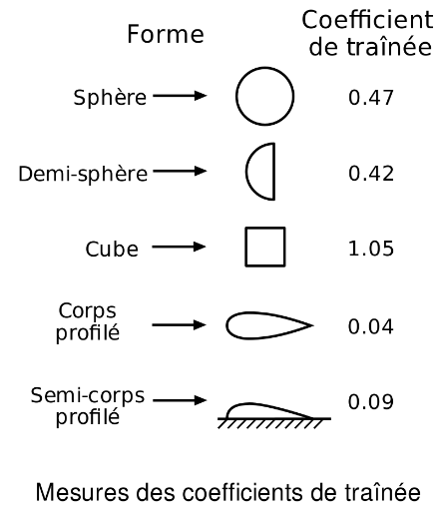
 |  | 0.2526 | [m] |  |  |  |  |  |  |  |  | 11.175972222 | [m/s]
Rapport de réduction transmission | R | 100 | [-] |  |  |  |  |  |  | Nombre de Reynolds
accélération terrestre | g | 9.81 | [m^2/s] | Pente max |  |  |  |  |  | Re=v*L/ν | à 20°C
pente maximale à Fribourg |  | 54.2 | [%] | Route Neuve fribourg : 54.2% |  |  |  |  |  | ν air | 1.52E-05 | [m^2/s]
 | alpha | 0.49668043555 | [rad] | Gérine-Ancienne papiterie : 23.7%
 | alpha | 28.457692724 | [°] |  |  |  |  |  |  | Re=ρ*v*L/μ
Forces |  |  |  |  |  |  |  |  |  | μ air | 1.85E-05 | [Pa*s]
Pesanteur | Fp=m*g | 11281.5
Frottement laminaire | Ffl=k*η *v
coefficient caractéristique de la géométrie du solide | k |  |  |  |  |  |  |  |  | Jusqu'à Re=3000, l'écoulement est laminaire
coefficient de viscosité | η | 1.80E-05 | [N s/m^2] | à 20°C
Frottement turbulant | Fft=0.5*ρ*Cx*S*v^2
coefficient de trainée | Cx | 1.05 | [-] | hypothèse d'un cube |  |  | https://fr.wikipedia.org/wiki/A%C3%A9rodynamique
masse volumique air | ρ | 1.2 | [kg/m^3] | à 20°C |  |  |  |  |  | Il devient turbulant pour des valeurs de Re plus élevées
surface frontale | S=l*h | 2.046 | [m^2]
 | Fft/v^2 | 1.28898 | [N/(m/s)^2]

Frottement négligé
Démarrage en pente |  |  |  |  | Démarrage sans pente |  |  |  |  | Moteur ODP High Efficiency 5 HP 6P 213/5T 3Ph 208-230/460 V 60 Hz IC01 - ODP - Foot-mounted
pente |  | 0 | [%] |  | pente |  | 0 | [%] |  | couple démarrage | Cm0 | 48.51 | [Nm]
 | alpha | 0 | [rad] |  |  | alpha | 0 | [rad] |  | Couple au niveau des roues (démarrage) | Cr | 0 | [Nm]
 | alpha | 0 | [°] |  |  | alpha | 0 | [°] |  | Rapport de réduction minimal | R | 0
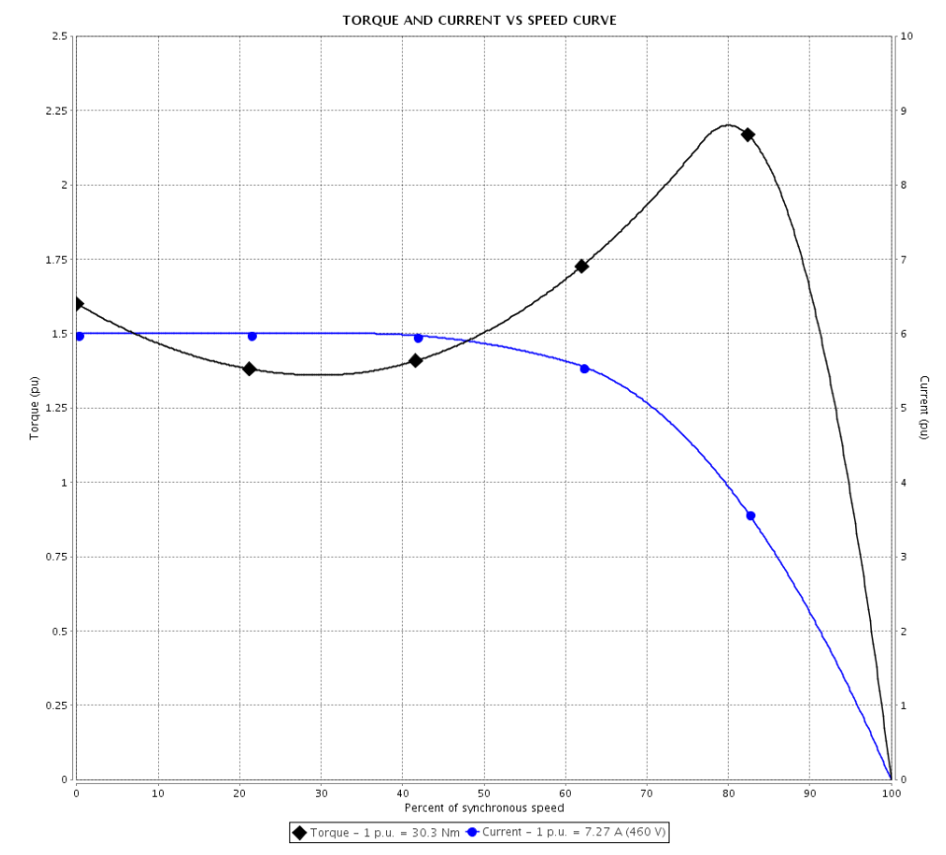
accélération | ax | 0 | [m/s^2] |  | accélération | ax | 0 | [m/s^2]
Frottement aérodynamique | Ff | 0 | [N] |  | Frottement aérodynamique | Ff | 0 | [N]
Force sur les roues | Fr | 0 | [N] |  | Force sur les roues | Fr | 0 | [N]
Couple au niveau des roues (démarrage) | Cr | 0 | [Nm] |  | Couple au niveau des roues | Cr | 0 | [Nm]
Couple moteur | Cm | 0 | [Nm] |  | Couple moteur | Cm | 0 | [Nm]
Avec cette valeur, on peut définir le couple du moteur à vide (démarrage) |  |  |  |  | comme il n'y a pas de frottement, n'importe quelle force va démarrer le véhicule. Il faut donc prendre en compte les frottement
cinématique pour démarrer et atteindre 25km/h en pente |  |  |  |  | cinématique pour démarrer et atteindre 25km/h en pente
Frottement aérodynamique | Ff | 0 | [N] |  | Frottement aérodynamique | Ff | 0 | [N]
Force sur les roues | Fr | 2000 | [N] |  | Force sur les roues | Fr | 570 | [N]
Couple au niveau des roues (essieu) | Cr | 505.2 | [Nm] |  | Couple au niveau des roues | Cr | 143.982 | [Nm]
accélération | ax | 1.7391304348 | [m/s^2] |  | accélération | ax | 0.49565217391 | [m/s^2]
 |  |  |  |  | Couple moteur | Cm | 1.43982 | [Nm]
vitesse finale en pente | vf | 25 | [km/h] |  | vitesse finale | vf | 25 | [km/h]
 | vf | 6.9444444444 | [m/s] |  |  | vf | 6.9444444444 | [m/s]
temps | t | 3.9930555556 | [s] |  | temps | t | 14.010721248 | [s]
distance | x | 13.864776235 | [m] |  | distance | x | 48.648337665 | [m]
vitesse angulaire roue | ωr | 27.491862409 | [rad/s] |  | vitesse angulaire roue | ωr | 27.491862409 | [rad/s]
Puissance au niveau des roues | Pr | 13888.888889 | [W] |  | Puissance au niveau des roues | Pr | 3958.3333333 | [W]
vitesse angulaire moteur | ωm | 2749.1862409 | [rad/s] |  | vitesse angulaire moteur | ωm | 2749.1862409 | [rad/s]
 |  | 105011.17913 | [tr/min] |  |  |  | 105011.17913 | [tr/min]
Couple moteur | Cm | 5.052 | [Nm] |  | Couple moteur | Cm | 1.43982 | [Nm]
Pmoteur | Pm=Cm*ωm | 13888.888889 | [W] |  | Pmoteur | Pm=Cm*ωm | 3958.3333333 | [W]
 |  | 13.888888889 | [kW] |  |  |  | 3.9583333333 | [kW]

avec Frottement
Démarrage en pente |  |  |  |  | Démarrage sans pente
pente |  | 0 | [%] |  | pente |  | 0 | [%]
angle de la pente | alpha | 0 | [rad] |  |  | alpha | 0 | [rad]
 | alpha | 0 | [°] |  |  | alpha | 0 | [°]
accélération | ax | 0 | [m/s^2] |  | accélération | ax | 0 | [m/s^2]
Frottement aérodynamique | Ff | 0 | [N] |  | Frottement aérodynamique | Ff | 0 | [N]
Force sur les roues (min) | Fr | 0 | [N] |  | Force sur les roues | Fr | 0 | [N]
Couple au niveau des roues | Cr | 0 | [Nm] |  | Couple au niveau des roues | Cr | 0 | [Nm]
Couple moteur | Cm | 0 | [Nm] |  | Couple moteur | Cm | 0 | [Nm]
Avec cette valeur, on peut définir le couple du moteur à vide (démarrage)
cinématique pour démarrer et atteindre 25km/h en pente |  |  |  |  | cinématique pour démarrer et atteindre 25km/h en pente
Frottement aérodynamique | Ff | 62.161458333 | [N] |  | Frottement aérodynamique | Ff | 62.161458333 | [N]
Force sur les roues | Fr | 2000 | [N] |  | Force sur les roues | Fr | 570 | [N]
Couple au niveau des roues (essieu) | Cr | 505.2 | [Nm] |  | Couple au niveau des roues | Cr | 143.982 | [Nm]
accélération | ax | 1.6850769928 | [m/s^2] |  | accélération | ax | 0.44159873188 | [m/s^2]
 |  |  |  |  | Couple moteur | Cm | 1.43982 | [Nm]
vitesse finale en pente | vf | 25 | [km/h] |  | vitesse finale | vf | 25 | [km/h]
 | vf | 6.9444444444 | [m/s] |  |  | vf | 6.9444444444 | [m/s]
temps | t | 4.121143707 | [s] |  | temps | t | 15.725689281 | [s]
distance | x | 14.30952676 | [m] |  | distance | x | 54.603087781 | [m]
vitesse angulaire roue | ωr | 27.491862409 | [rad/s] |  | vitesse angulaire roue | ωr | 27.491862409 | [rad/s]
Puissance au niveau des roues | Pr | 13888.888889 | [W] |  | Puissance au niveau des roues | Pr | 3958.3333333 | [W]
vitesse angulaire moteur | ωm | 2749.1862409 | [rad/s] |  | vitesse angulaire moteur | ωm | 2749.1862409 | [rad/s]
 |  | 105011.17913 | [tr/min] |  |  |  | 105011.17913 | [tr/min]
Couple moteur | Cm | 5.052 | [Nm] |  | Couple moteur | Cm | 1.43982 | [Nm]
Pmoteur | Pm=Cm*ωm | 13888.888889 | [W] |  | Pmoteur | Pm=Cm*ωm | 3958.3333333 | [W]
 |  | 13.888888889 | [kW] |  |  |  | 3.9583333333 | [kW]

